Приложение 9.7
 | Приложение 9.7 к Договору №___________ от ________________
 | Отчет по производительности для построения S - кривой

 | Приложение № NN к Договору № ___ от ___
 | Период планирования:
 | Отчетный период:
 | Текущая дата (дата предоставления отчета):
 | Объект капитального строительства:
 | Подрядная организация:
 | Договор:

 | Идентификатор работы | Название работы | Название идентификатора ресурса | Плановое количество (всего) | Фактическое количество | Оставшееся количество | Единица измерения | Тип ресурса | Начало | Окончание | Фактическое начало работ | Фактическое/прогнозное окончание работ | месяц | январь |  |  |  | февраль |  |  |  | март |  |  |  | апрель |  |  |  | май |  |  |  | июнь |  |  |  | июль |  |  |  | август |  |  |  | сентябрь |  |  |  | октябрь |  |  |  | ноябрь |  |  |  | декабрь
 |  |  |  |  |  |  |  |  |  |  |  |  |  | 1 неделя | 2 неделя | 3 неделя | 4 неделя | 5 неделя | 6 неделя | 7 неделя | 8 неделя | 9 неделя | 10 неделя | 11 неделя | 12 неделя | 13 неделя | 14 неделя | 15 неделя | 16 неделя | 17 неделя | 18 неделя | 19 неделя | 20 неделя | 21 неделя | 22 неделя | 23 неделя | 24 неделя | 25 неделя | 26 неделя | 27 неделя | 28 неделя | 29 неделя | 30 неделя | 31 неделя | 32 неделя | 33 неделя | 34 неделя | 35 неделя | 36 неделя | 37 неделя | 38 неделя | 39 неделя | 40 неделя | 41 неделя | 42 неделя | 43 неделя | 44 неделя | 45 неделя | 46 неделя | 47 неделя | 48 неделя
 | task_code | task_name | rsrc_id |  |  |  | unit_id | rsrc_type | base_start_date | base_end_date | start_date | end_date
 | 1 | 2 | 3 | 4 | 5 | 6 | 7 | 8 | 9 | 10 | 11 | 12 | 13 | 14 | 15 | 16 | 17 | 18 | 19 | 20 | 21 | 22 | 23 | 24 | 25 | 26 | 27 | 28 | 29 | 30 | 31 | 32 | 33 | 34 | 35 | 36 | 37 | 38 | 39 | 40 | 41 | 42 | 43 | 44 | 45 | 46 | 47 | 48 | 49 | 50 | 51 | 52 | 53 | 54 | 55 | 56 | 57 | 58 | 59 | 60 | 61
 |  |  |  | 0 | 0 |  |  | 0 | 0 | 0 |  |  | Плановое количество | 0 | 0 | 0 | 0 | 0 | 0 | 0 | 0 | 0 | 0 | 0 | 0 | 0 | 0 | 0 | 0 | 0 | 0 | 0 | 0 | 0 | 0 | 0 | 0 | 0 | 0 | 0 | 0 | 0 | 0 | 0 | 0 | 0 | 0 | 0 | 0 | 0 | 0 | 0 | 0 | 0 | 0 | 0 | 0 | 0 | 0 | 0 | 0
 |  |  |  |  |  |  |  |  |  |  |  |  | Накопительно (План) | 0 | 0 | 0 | 0 | 0 | 0 | 0 | 0 | 0 | 0 | 0 | 0 | 0 | 0 | 0 | 0 | 0 | 0 | 0 | 0 | 0 | 0 | 0 | 0 | 0 | 0 | 0 | 0 | 0 | 0 | 0 | 0 | 0 | 0 | 0 | 0 | 0 | 0 | 0 | 0 | 0 | 0 | 0 | 0 | 0 | 0 | 0 | 0
 | План по мес в % |  |  |  |  |  |  |  |  |  |  |  | План по мес по персоналу %
 | План накопительный в % |  |  |  |  |  |  |  |  |  |  |  | План накопительный по персоналу %

 | Идентификатор работы | Название работы | Название идентификатора ресурса | Плановое количество (всего) | Фактическое количество | Оставшееся количество | Единица измерения | Тип ресурса | Начало | Окончание | Фактическое начало работ | Фактическое/прогнозное окончание работ | месяц | январь |  |  |  | февраль |  |  |  | март |  |  |  | апрель |  |  |  | май |  |  |  | июнь |  |  |  | июль |  |  |  | август |  |  |  | сентябрь |  |  |  | октябрь |  |  |  | ноябрь |  |  |  | декабрь
 |  |  |  |  |  |  |  |  |  |  |  |  |  | 1 неделя | 2 неделя | 3 неделя | 4 неделя | 5 неделя | 6 неделя | 7 неделя | 8 неделя | 9 неделя | 10 неделя | 11 неделя | 12 неделя | 13 неделя | 14 неделя | 15 неделя | 16 неделя | 17 неделя | 18 неделя | 19 неделя | 20 неделя | 21 неделя | 22 неделя | 23 неделя | 24 неделя | 25 неделя | 26 неделя | 27 неделя | 28 неделя | 29 неделя | 30 неделя | 31 неделя | 32 неделя | 33 неделя | 34 неделя | 35 неделя | 36 неделя | 37 неделя | 38 неделя | 39 неделя | 40 неделя | 41 неделя | 42 неделя | 43 неделя | 44 неделя | 45 неделя | 46 неделя | 47 неделя | 48 неделя
 | task_code | task_name | rsrc_id |  |  |  | unit_id | rsrc_type | base_start_date | base_end_date | start_date | end_date
 | 1 | 2 | 3 | 4 | 5 | 6 | 7 | 8 | 9 | 10 | 11 | 12 | 13 | 14 | 15 | 16 | 17 | 18 | 19 | 20 | 21 | 22 | 23 | 24 | 25 | 26 | 27 | 28 | 29 | 30 | 31 | 32 | 33 | 34 | 35 | 36 | 37 | 38 | 39 | 40 | 41 | 42 | 43 | 44 | 45 | 46 | 47 | 48 | 49 | 50 | 51 | 52 | 53 | 54 | 55 | 56 | 57 | 58 | 59 | 60 | 61
 |  |  |  | 0 | 0 |  |  | 0 | 0 | 0 |  |  | Фактическое количество | 0 | 0 | 0 | 0 | 0 | 0 | 0 | 0 | 0 | 0 | 0 | 0 | 0 | 0 | 0 | 0 | 0 | 0 | 0 | 0 | 0 | 0 | 0 | 0 | 0 | 0 | 0 | 0 | 0 | 0 | 0 | 0 | 0 | 0 | 0 | 0 | 0 | 0 | 0 | 0 | 0 | 0 | 0 | 0 | 0 | 0 | 0 | 0
 |  |  |  |  |  |  |  |  |  |  |  |  | Накопительно (Факт) | 0 | 0 | 0 | 0 | 0 | 0 | 0 | 0 | 0 | 0 | 0 | 0 | 0 | 0 | 0 | 0 | 0 | 0 | 0 | 0 | 0 | 0 | 0 | 0 | 0 | 0 | 0 | 0 | 0 | 0 | 0 | 0 | 0 | 0 | 0 | 0 | 0 | 0 | 0 | 0 | 0 | 0 | 0 | 0 | 0 | 0 | 0 | 0
 | Факт по мес в % |  |  |  |  |  |  |  |  |  |  |  | Факт по мес по персоналу %
 | Факт накопительный в % |  |  |  |  |  |  |  |  |  |  |  | Факт накопительный по персоналу %

* | Строки 2, 9 - поля в Primavera
** | Строки 3, 4, 10, 11 - Выгрузка из Primavera в абсолютных значениях
*** | Строки 5, 6, 12, 13 - Расчетные значения
**** | Выгрузка выполняется по трудовым и нетрудовым ресурсам
В целях формирования отчета по прогрессу исполнения работ СМР формируется отчет «S-кривая» на основании данных о плановых и фактических трудозатратах.
Необходимо производить выгрузку данных из ПО Oracle Primavera в excel-файл по следующим требованиям:

1. Формат экспорта – «Таблица – (XLS)».
2. Типы данных для экспорта:
a. Работы;
b. Ресурсы;
c. Назначения ресурсов.

3. Необходимые поля для выгрузки:

4. Пример визуализации S-кривой реализации проектов капитального строительства

S-кривая – это графическое представление прогресса работ по проекту в течении времени его реализации от начала строительства до ввода в эксплуатацию, в сравнении с целевыми показателям выполнения.
S-кривая отображает нарастающим итогом на шкале времени затраты, трудозатраты, процент выполнения работ или другие количественные показатели. Название получено от характерной S-образной формы кривой развития проекта, имеющего плавное начало, более быстрое развитие и плавное окончание).

S-кривые: пример графика прогресса работ СМР
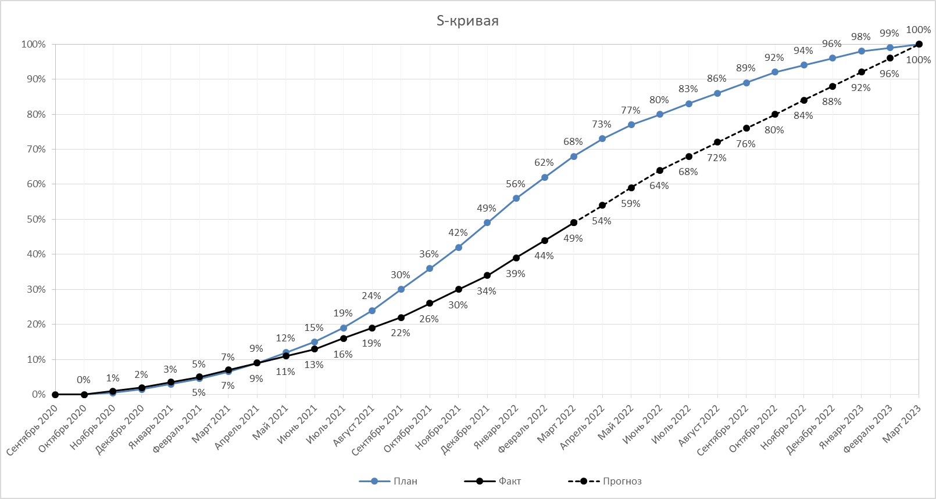

На графике представлен прогресс выполнения работ СМР по объектам капитального строительства по месяцам, в следующих процентных параметрах:
• Плановые значения процента выполнения работ СМР накопительно с начала строительства;
• Фактические/Прогнозные значения процента выполнения работ СМР накопительно с начала строительства.

